Feuil1
 | FEUILLE D'ABANDON DE FRAIS en € |  |  | Signature obligatoire de votre responsable pour validation
 |  | PIECES JUSTIFICATIVES OBLIGATOIRES : factures -copie carte grise du véhicule pour frais kilométriques. Merci de transmettre vos abandons de frais à donateurs@sgdf.fr maximum le 15 avril 2025 pour l'année 2024. Après cette date, nous ne serons pas en mesure de vous fournir le reçu fiscal dans les temps pour la déclaration d'impôts.
Demandeur - informations obligatoires
NOM : |  | Prénom :
Adresse :
Code Postal : |  | Ville :
Fonction et code structure:
N° Adhérent:
Adresse mail de l'adhérent :
Véhicule (immatriculation) :
Véhicule (puissance administrative) >>>> |  | Barème en cours | N°1 MOTO 1 ou 2CV | N°2 MOTO 3,4 ou 5CV | N°3 MOTO + de 5CV
Choisir le barème et renseigner son N° dans la cellule jaune |  |  | N°4 AUTO 3CV et moins | N°5 AUTO 4CV | N°6 AUTO 5CV
BAREME N° |  | #N/A | N°7 AUTO 6CV | N°8 AUTO 7CV et +
 | #N/A |  | #N/A | FRAIS DE DEPLACEMENT |  | AUTRES FRAIS justifiés
DATE de la dépense | DEPENSES-DEPLACEMENT |  |  | nombre de KM parcourus | calcul automatique | montant de la dépense | n° de justif
 |  |  |  |  | #N/A
 |  |  |  |  | #N/A
 |  |  |  |  | #N/A
 |  |  |  |  | #N/A
 |  |  |  |  | #N/A
 |  |  |  |  | #N/A
 |  |  |  |  | #N/A
 |  |  |  |  | #N/A
 |  |  |  |  | #N/A
 |  |  |  |  | #N/A
 |  |  |  |  | #N/A
 |  |  |  |  | #N/A
 |  |  |  |  | #N/A
 |  |  |  |  | #N/A
 |  |  |  |  | #N/A
 |  |  |  |  | #N/A
 |  |  |  |  | #N/A
 |  |  |  |  | #N/A
 |  |  |  |  | #N/A
 |  |  |  |  | #N/A
 |  |  |  |  | #N/A
 |  |  |  |  | #N/A
 |  |  |  |  | #N/A
 |  |  |  |  | #N/A
 |  |  |  |  | #N/A
 | Déclarations sur l'honneur :
FALSE | Je reconnais expressément renoncer aux remboursements des frais mentionnés ci-dessus, pour lesquels je demande l'émission d'un reçu fiscal et reconnais que ces frais ont été engagés pour satisfaire strictement la réalisation de l'objet social de l'association. |  | Total colonnes : | 0.00 | #N/A | 0.00 €
FALSE | si titulaire de la carte grise différent de la personne déclarant l'abandon de frais J'atteste faire partie du même foyer fiscal que le titulaire de la carte grise, étant compris que le foyer fiscal désigne l'ensemble des personnes inscrites sur une même déclaration de revenus.
Signatures obligatoires
Signature du demandeur |  | Signature du supérieur hiérarchique
 |  | Nom :……………………………………………… |  | Abandon de frais pour un montant de :
 |  | Fonction :…………………………………………
Je certifie que les informations déclarées ci-dessus sont exactes. |  | Je certifie que les informations déclarées ci-dessus sont exactes. |  | Frais km parcourus (voiture) |  | #N/A
 |  |  |  | Autres dépenses |  | - €
Date : |  | Date : |  | TOTAL |  | #N/A

BAREMES KM
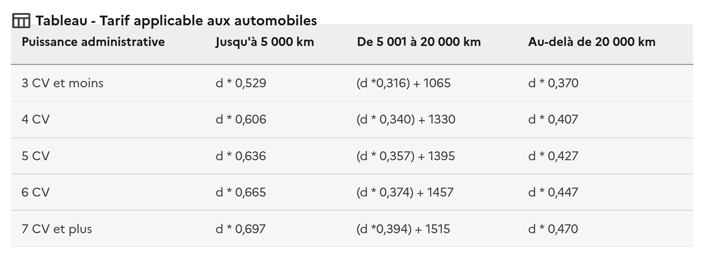
N° | libellé | 5001 |  | 20001 |  | d > 20 000 km
 |  | d * x1 |  | d * x1 |  | d * x1
1 | 1 MOTO 1 ou 2 CV | 0.395 | 0 | 0.099 | 891 | 0.248 | 0
2 | 2 MOTO 3,4 ou 5 CV | 0.468 | 0 | 0.082 | 1158 | 0.275 | 0
3 | 3 MOTO + de 5 CV | 0.606 | 0 | 0.079 | 1583 | 0.343 | 0
4 | 4 AUTO 3 CV et moins | 0.529 | 0 | 0.316 | 1065 | 0.37 | 0
5 | 5 AUTO 4 CV | 0.606 | 0 | 0.34 | 1330 | 0.407 | 0
6 | 6 AUTO 5 CV | 0.636 | 0 | 0.357 | 1395 | 0.427 | 0
7 | 7 AUTO 6 CV | 0.665 | 0 | 0.374 | 1457 | 0.447 | 0
8 | 8 AUTO 7 CV et + | 0.697 | 0 | 0.394 | 1515 | 0.47 | 0

